дз 1
0/9 | смотрим видео: | https://youtu.be/jkhrigww8bU

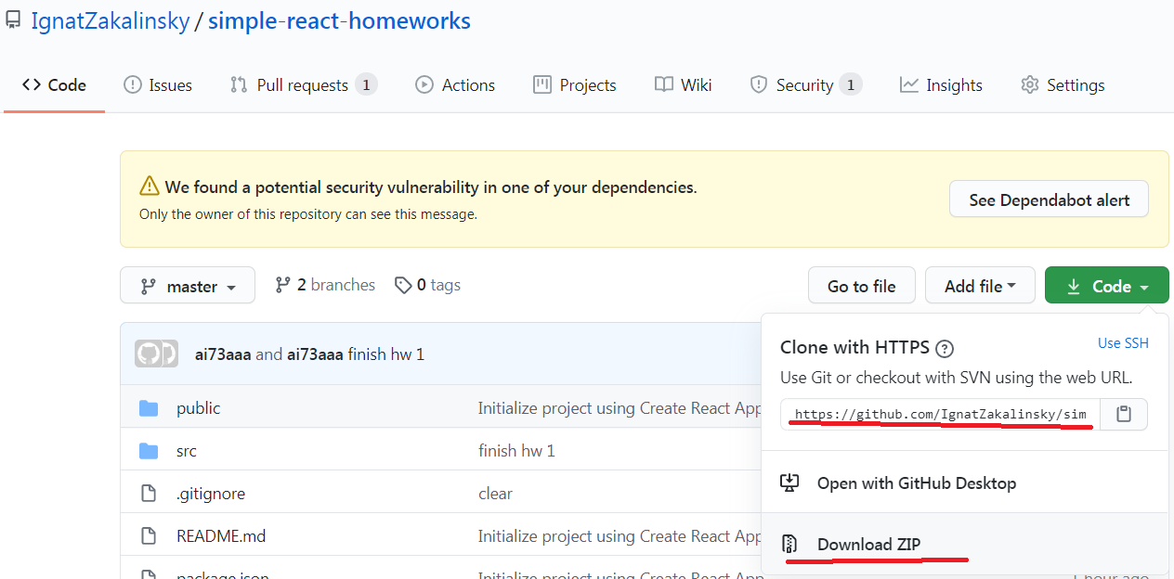
2020-09-01 | качаем проект домашек | https://github.com/IgnatZakalinsky/simple-react-homeworks
 | (zip или ссылку(если установлен на компе git))

2020-09-02 | распаковываем в папку без русских букв, пробелов и т.д.
 | (если установлен git, пишем в терминале git clone https://github.com/IgnatZakalinsky/simple-react-homeworks.git

2021-09-03 | создаём свой проект с тс и копируем в него папку src моего проекта в свой с заменой |  | yarn create react-app homeworks --template typescript

2021-09-04 | открываем проект через вэбшторм, прописываем в терминале проекта npm install (или yarn) и ищем компоненту HW1
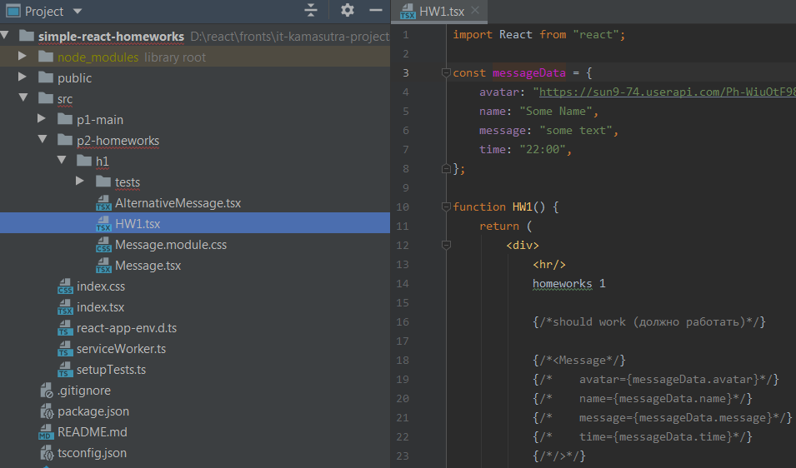

2021-09-05 | нужно сделать так чтоб при раскомментировании Message всё работало и выглядело примерно так:

 | уголок загуглить "как" или украсть с другого сайта/у друга))
 | любую домашку вы НЕ обязаны делать самостоятельно, если что-то не получается, не понятно - пишем другу, в группу с пометкой #help, мне или на хэлп

2021-09-06 | нужно типизировать пропсы сразу, any/object/Function - крайне нежелательны даже вначале, если не знаете как - пишем другу, в группу с пометкой #help, мне или на хэлп

2021-09-07 | Ctrl + Alt + L не забывайте нажимать чтоб красивый код был (это увеличивает скорость обучения и чтения кода и облегчает поиск ошибок и понимание "что тут происходит")

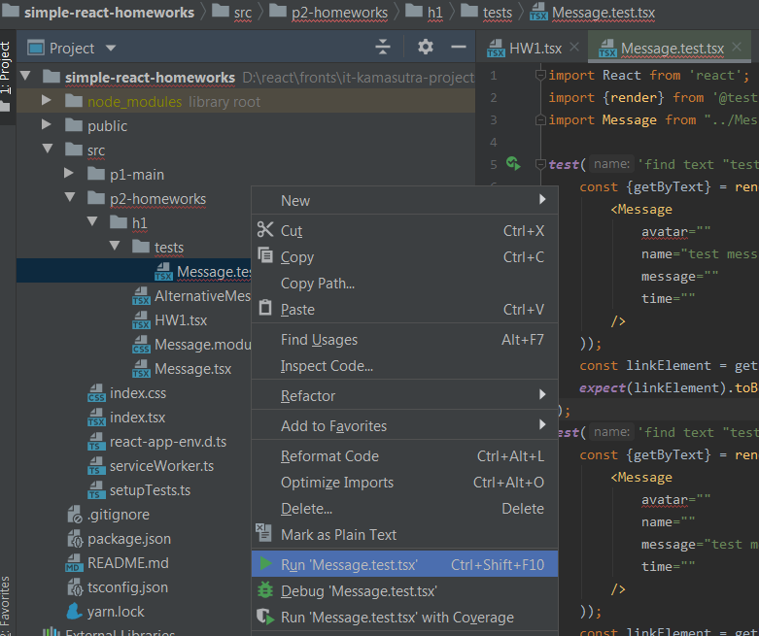
2021-09-08 | можете проверить свою работу тестом, кликнув по файлу теста правой кнопкой и выбрав Run 'Message.test.tsx'

2021-09-09 | (не обязательно) компонента AlternativeMessage для личного творчества (можете попробовать другие пропсы и т.д., можно попросить сделать кодревью на хэлпе)

!!! | вкладки со следующими дз находяться внизу этого документа)
 | делать по одной дз в неделю

2020-09-09 | кидайте папку h1 мне в личку: @ai73a на проверку, я буду отмечать кто сделал (указывайте фамилии)
 | (не обязательно) можете залить проект себе на гитхаб и кидать мне не папку, а ссылку на реппозиторий

дз2
0/8 | смотрим короткое видео: |  | https://youtu.be/0Ep9k6z6inw

2021-08-01 | если вы скачали проект ранее 8.02 - клонируйте проект отдельно и заберите от туда папку h2 себе в проект домашек, чтобы иметь актуальную версию домашки

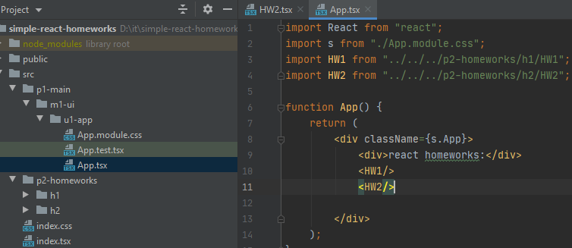
 | подключите в App HW2 (изначально будет отключён)

2021-08-02 | в этой домашке есть список дел - нужно чтоб сайт умел сортировать дела по приоритетам и удалять дела
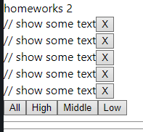

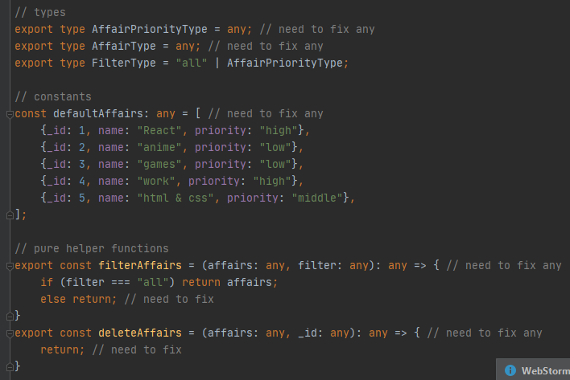
2021-08-03 | замените ВСЕ any нужными типами, any/object/Function - крайне нежелательны

2021-08-04 | сделайте функции фильтрации и удаления дел так чтоб они прошли тесты
 | пример запуска теста в дз1

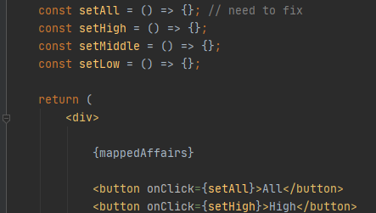
2021-08-05 | сделайте колбэки для кнопок в компонентах Affairs и Affair

2021-08-06 | отобразите красиво данные "дела" и их приоритет в компоненте Affair

2021-08-07 | Ctrl + Alt + L не забывайте нажимать чтоб красивый код был (это увеличивает скорость обучения и чтения кода и облегчает поиск ошибок и понимание "что тут происходит")
 | любую домашку вы НЕ обязаны делать самостоятельно, если что-то не получается, не понятно - пишем другу, в группу с пометкой #help, мне или на хэлп

2021-08-08 | (не обязательно) компонента AlternativeAffairs для личного творчества (можете попробовать другие пропсы и т.д., могу по ней сделать кодревью)

 | разбор дз 1: | https://www.youtube.com/watch?v=xzL2uWcmblU

дз4
0/7 | смотрим короткое видео: |  | https://youtu.be/J23s8r-byN8

2021-07-01 | если вы скачали проект ранее 22.02 - клонируйте проект отдельно и заберите от туда папку h4 себе в проект домашек, чтобы иметь актуальную версию домашки
 | подключите в App HW4 (изначально будет отключён)

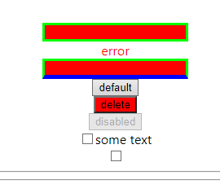
2021-07-02 | в этой дз мы сделаем свои навароченные инпут-текст, кнопку и чекбокс что бы их использовать ВМЕСТО стандартных

2021-07-03 | для начала посмотрите/прочитайте как сделан SuperInputText - на работе часто прийдётся читать чужой код и использовать компоненты, написанные не вами
 | компонента почти готова - нужно лишь пофиксить смену класса при отсутствии ошибки, и украсть с интернета более красивые стили (или сделать самому)

2021-07-04 | кнопка так же готова (осталось навести красоту), ...если кто-то не знает про children в реакте - погуглите (важно уметь искать информацию самому)

2021-07-05 | чекбокс - не работает, допишите onChangeCallback по аналогии с таким же в SuperInputText, ну и про красивые стили не забудьте —ฅ/ᐠ.̫ .ᐟ\ฅ—
 | убедитесь что работают оба чекбокса в HW4

2021-07-06 | Ctrl + Alt + L не забывайте нажимать чтоб красивый код был (это увеличивает скорость обучения и чтения кода и облегчает поиск ошибок и понимание "что тут происходит")
 | любую домашку вы НЕ обязаны делать самостоятельно, если что-то не получается, не понятно - пишем другу, в группу с пометкой #help, мне или на хэлп
 | (не обязательно) компоненты Alternative для личного творчества (можете попробовать другие пропсы и т.д., могу по ней сделать кодревью)

2021-07-07 | замените стандартные инпуты и кнопки своими навароченными в дз 2-3 и используйте их в последующих дз

 | разбор дз 3: | https://youtu.be/5sb6r6SkaQU

дз5
0/9 | смотрим короткое видео: |  | https://youtu.be/fXfrWNA-1mY

2020-09-01 | если вы скачали проект ранее 29.02 - клонируйте проект отдельно и заберите от туда папку h5 себе в проект домашек, чтобы иметь актуальную версию домашки
 | подключите в App HW5 (изначально будет отключён) |  |  | !!! а остальные дз отключите !!!

2020-09-02 | освоите гит (Share project on GitHub, commit, push)
 | если что-то не получается, не понятно - пишем другу, в группу с пометкой #help, мне или на хэлп)
 | - выложить проект домашек на гит (если не был ещё выложен)

2020-09-03 | задеплоите проект на гитхаб-страницы:
 | 1) yarn add gh-pages --dev
 | 2) добавить в package.json
 | homepage: "https://XвашЛогин!!!X.github.io/YназваниеРеппозитория(проекта)Y" // после стоки например "name": ...
 | 3) добавить в package.json в объект "scripts": {
 | predeploy: "npm run build",
 | deploy: "gh-pages -d build"
 | 4) после каждого коммит/пуша нужно сделать yarn deploy чтобы изменения в проекте появились на вашем сайте

2020-09-04 | установите в свой проект react-router-dom @types/react-router-dom

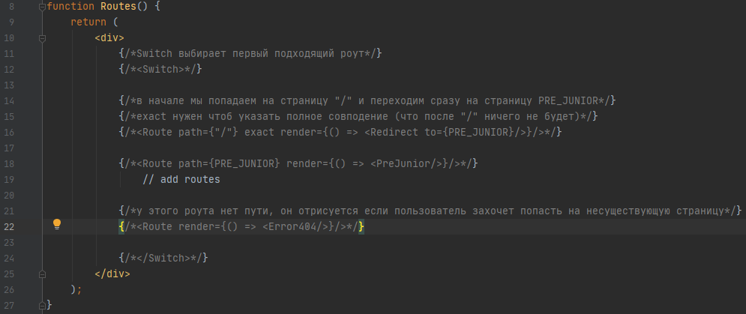
2020-09-05 | импортируйте HashRouter, Switch, Route, Redirect из react-router-dom, раскомментуруйте/пофиксите (если есть ошибки)

2020-09-06 | добавьте пустые страницы и роуты для страниц джун и джун+, украсьте страницу Error404

2020-09-07 | сделайте красивый выезжающий сбоку/сверху/снизу (на выбор/или все сразу для практики) навбар со списком страниц,
 | обёрнутых в <NavLink> со ссылками на соответствующие страницы, текущую страницу в списке подсвечивать

2020-09-08 | Ctrl + Alt + L не забывайте нажимать чтоб красивый код был (это увеличивает скорость обучения и чтения кода и облегчает поиск ошибок и понимание "что тут происходит")
 | любую домашку вы НЕ обязаны делать самостоятельно, если что-то не получается, не понятно - пишем другу, в группу с пометкой #help, мне или на хэлп
 | (не обязательно) компоненты Alternative для личного творчества (можете попробовать другие пропсы и т.д., могу по ней сделать кодревью)

2020-09-09 | скиньте мне ссылку на ваш реппозиторий и вашу фамилию
 | !!!проверьте, что на ваш сайт можно зайти и там всё ок!!!
 | !!! (ссылку на сайт кидать не нужно, я найду её в package.json ("homepage")) !!!
 | не забудьте сделать deploy)

 | разбор дз 4: | https://youtu.be/0xE5qCjS0T4
 | по поводу type в дз 4: | https://youtu.be/avJ1LY6x0v4

дз6
0/8 | смотрим короткое видео: |  | https://youtu.be/_zQHigdsEIk

2020-08-01 | если вы скачали проект ранее 8.03 - клонируйте проект отдельно и заберите от туда папку h6 себе в проект домашек, чтобы иметь актуальную версию домашки
 | подключите в PreJunior HW6 (изначально будет отключён)

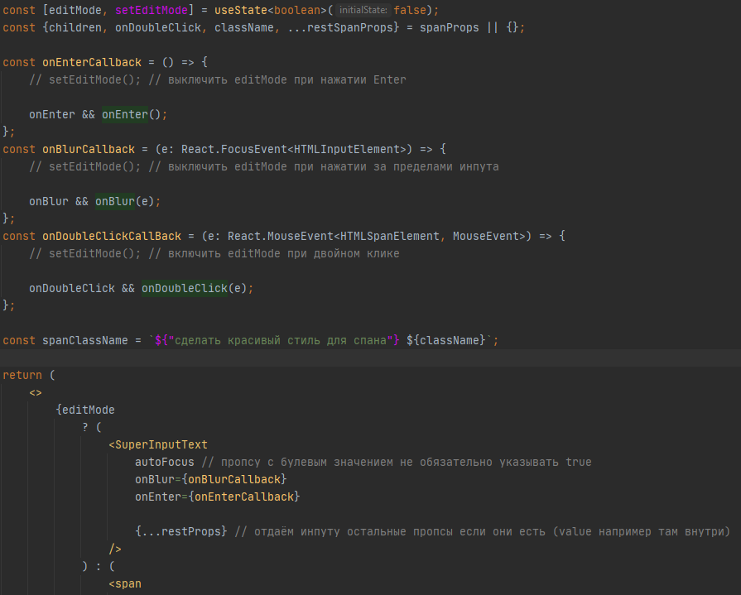
2020-08-02 | нужно доделать спан, текст которого можно редактировать

2020-08-03 | сделать вёрстку что бы пользователи понимали что этот текст можно редактировать

2020-08-04 | учитесь читать чужой код, посмотрите так же внимательно на готовые функции в файле localStorage

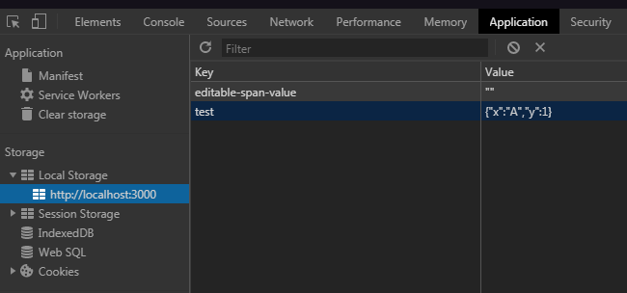
2020-08-05 | кнопка save уже работает, сохранённый результат можно посмотреть во вкладке Application

2020-08-06 | используйте функцию restoreState чтоб получить сохранённое и запишите в value

2020-08-07 | Ctrl + Alt + L не забывайте нажимать чтоб красивый код был (это увеличивает скорость обучения и чтения кода и облегчает поиск ошибок и понимание "что тут происходит")
 | любую домашку вы НЕ обязаны делать самостоятельно, если что-то не получается, не понятно - пишем другу, в группу с пометкой #help, мне или на хэлп
 | (не обязательно) компонента Alternative для личного творчества (можете попробовать другие пропсы и т.д., могу по ней сделать кодревью)

 | разбор дз 5: | https://youtu.be/s0QrVmAYJII

дз7
0/9 | смотрим короткое видео: |  | https://youtu.be/ywSR98YshZU

2020-09-01 | если вы скачали проект ранее 15.03 - клонируйте проект отдельно и заберите от туда папку h7 себе в проект домашек, чтобы иметь актуальную версию домашки
 | подключите в Junior HW7

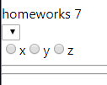
2020-09-02 | в этой дз мы сделаем суперСелект и суперРадио

2020-09-03 | замапьте опшены в селекте, не забудьте кеи

2020-09-04 | сделайте onChangeCallback

2020-09-05 | передайте в инпут-радио пропсы

2020-09-06 | сделайте onChangeCallback

2020-09-07 | по возможности сделайте красивые стили для радио и селекта

2020-09-08 | Ctrl + Alt + L не забывайте нажимать чтоб красивый код был (это увеличивает скорость обучения и чтения кода и облегчает поиск ошибок и понимание "что тут происходит")
 | любую домашку вы НЕ обязаны делать самостоятельно, если что-то не получается, не понятно - пишем другу, в группу с пометкой #help, мне или на хэлп
 | (не обязательно) компонента Alternative для личного творчества (можете попробовать другие пропсы и т.д., могу по ней сделать кодревью)

2021-09-09 | разбор дз 6: | https://youtu.be/wg-DfUCvGiA

